凡例
ふりがな： | もろえ
チーム名： | 諸江プリンス |  |  |  |  | 所属支部名： | 金沢 支部
紹介文： | 私たち諸江プリンスは、恵まれた仲間と一緒に野球ができることに感謝し、どんな困難にも立ち向かう強い心で、一球笑気を大切に一戦一戦全力で戦い抜きます。
 | ※改行したいときは（Alt）キーを押しながら（Enter）
 | ※句読点も１字とし、８４文字以内でご記入ください
 | ※チーム紹介文は、紙面掲載の都合上、編集させていただく場合がございます。

 | 氏 | 名
責任者： | 山田 | 幸治
 | 氏 | 名
監督： | 松本 | 圭介
 | 氏 | 名
コーチ： | 刀祢 | 亮二
 | 戸出 | 芳憲
 | 氏 | 名 | 学年 |  | ↓ 写真はここに貼り付けてください。
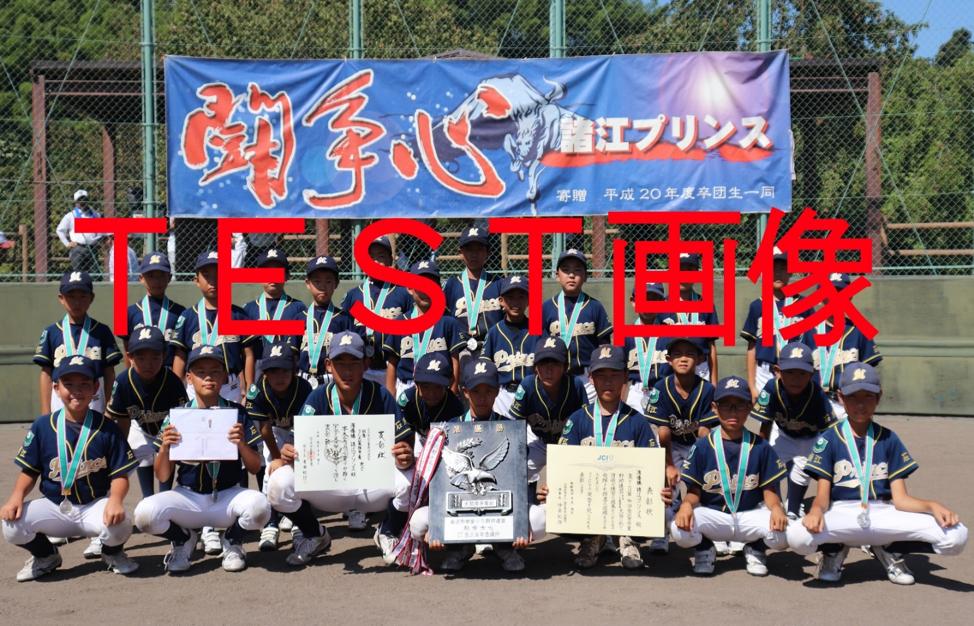
選手： | 秦 | 雄聖 | 6 | 年生
 | 松本 | 悠良 | 6 | 年生
 | 刀祢 | 圭汰 | 6 | 年生
 | 松本 | 颯太 | 6 | 年生
 | 馳川 | 遼 | 6 | 年生
 | 西田 | 摩那斗 | 6 | 年生
 | 山崎 | 琉生 | 6 | 年生
 | 吉川 | 拓真 | 5 | 年生
 | 中井 | 絢生 | 5 | 年生
 | 兼田 | 悠杜 | 5 | 年生
 | 中山 | 晶斗 | 5 | 年生
 | 矢倉 | 匠 | 5 | 年生
 | 桶 | 良聖 | 5 | 年生
 | 石黒 | 隼吾 | 5 | 年生
 | 石井 | 涼翔 | 4 | 年生
 | 赤澤 | 悠馬 | 4 | 年生
 | 早川 | 昊佑 | 4 | 年生
 | 西田 | 遙真 | 3 | 年生
 | 戸出 | 陽大 | 3 | 年生
 | 小川 | 蒼空 | 3 | 年生

